상품제안서
스릭슨 큐스타 디바이드 매직 6구 볼마커2조세트-칼라랜덤 | 상품코드: F01897

 |  |  |  |  |  |  | 02-412-0044 | www.easy1.co.kr
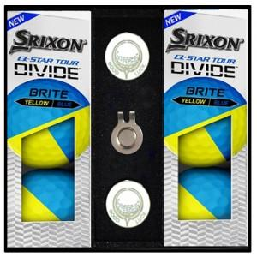

【상세/제작정보】 | ★검정 1도 인쇄로 작업됩니다. ★볼마커인쇄 추가비용 발생하오니 문의바랍니다. ※발주전 재고문의 필수!

【인쇄/포장옵션】 | 실크 / 포장지포장

【공급단가】 | 수량 | 50~ | 100~ | 500~ | 1,000~ | 2,000~
*VAT별도 | 단가 | 50,760원 | 48,880원 | 47,000원 | 45,120원 | 43,990원

【상품 URL】 | https://dev.easy1.co.kr:443/src/goods_detail.php?gdno=1897

